KFP_PROJEKTKALKULATION
Kosten- und Finanzierungsplan - Projektförderung - Soziokultur NRW
Projektbereich | Allgemeine Projektförderung / Transkultur

Projektträger*in | Name
 | Str.
 | PLZ / Ort
Projekttitel
 |  | bitte mit x markieren
Vorsteuerabzugsberechtigung | ja |  | Alle Angaben in NETTO
 | nein |  | Alle Angaben in BRUTTO


Kosten / Ausgaben | PLAN / SOLL

Gagen Honorare Personalkosten | Euro
 | 0.00
 | 0.00
 | 0.00
 | 0.00
 | 0.00
 | 0.00
 | 0.00
 | 0.00
 | 0.00
 | 0.00
 | 0.00
 | 0.00
 | 0.00 |  | BE in %
Bürgerschaftliches Engagement (15 Euro / Stunde) | 0.00 |  | #DIV/0!
Zwischensumme Gagen Honorare Personalkosten | 0.00 |  | Formel!

Verbrauchsmaterialien | Euro
 | 0.00
 | 0.00
 | 0.00
 | 0.00
 | 0.00
 | 0.00
 | 0.00
 | 0.00
 | 0.00
 | 0.00
 | 0.00
Zwischensumme Verbrauchsmaterialien | 0.00 |  | Formel!

Sach- und Organisationskosten | Euro
 | 0.00
 | 0.00
 | 0.00
 | 0.00
 | 0.00
 | 0.00
 | 0.00
 | 0.00
 | 0.00
 | 0.00
 | 0.00
 | 0.00
 | 0.00
 | 0.00
 | 0.00
Zwischensumme Sach- und Organisationskosten | 0.00 |  | Formel!

Gesamtkosten | 0.00 |  | Formel!

Finanzierung / Einnahmen

(Beantragte) Öffentliche Förderungen
Zuschuss Stadt / Kommune | 0.00
Zuschuss Bund | 0.00
Zuschuss Fonds Soziokultur (Bund) | 0.00
Zuschuss Landschaftsverband (LWL, LVR) | 0.00
Zuschuss EU | 0.00
Sonstige öffentliche Förderungen | 0.00
(Beantragte) Öffentliche Förderung Gesamt | 0.00 |  | Formel!
Beantragte Fördersumme Soziokultur NRW | 0.00 |  | bitte eintragen
Leistungen Dritter (ohne öffentliche Förderung)
Zuschuss Stiftung(en) | 0.00
Sponsoren | 0.00
Spenden | 0.00
Eintrittseinnahmen | 0.00
Teilnehmergebühren | 0.00
Getränkeverkauf, Standgebühren | 0.00
Sonstiges | 0.00
Leistungen Dritter (ohne öffentliche Förderung) Gesamt | 0.00 |  | Formel!
Eigenanteil (Eigenmittel in Bar plus Bürgerschaftliches Engagement (siehe Ausgaben Personal)) |  | 0.00 | #DIV/0!
Gesamteinnahmen |  | 0.00 | Formel!

Hinweise für die Berechnung von Eigenanteil und Bürgerschatlichem Engagement (sofern eingebracht):
Mindestens benötigter Eigenanteil bezogen auf die unter Kosten / Ausgaben aktuell angezeigten Gesamtkosten: |  | 0.00 | Formel!
Es wurden keine Ausgaben angegeben. Der Eigenanteil kann nicht berechnet werden. |  |  | Formel! | 0.00
Die beantragte Fördersumme wurde noch nicht eingegeben. |  |  | Formel!

Benötigter Eigenanteil (10 oder 20 Prozent): | 10 | %
Der Eigenanteil muss mindestens 10 % der Gesamtkosten betragen (20% für kommunale Träger). Bürgerschaftliches Engagement (BE) kann den Eigenanteil teilkompensieren. Die Höhe des BE darf 20% der Gesamtkosten nicht überschreiten.

Anmerkung KFP
Anmerkungen / Erläuterungen / Ergänzungen zum KFP
bitte hier eintragen (z.b. Herleitungen von Personalkosten (z.B. Vergütüngsgruppe, o.ä.), Pauschalen, Eintrittseinnahmen, etc.)

Inhaltl. Ausfüllhinweise
Inhaltliche Ausfüllhinweise für die Kalkulationstabelle
Welche Kostenpositionen gehören in welche Kategorien?
Beispielhafte Empfehlungen:
Kategorie Gagen Honorare Personalkosten
- Honorare, Gagen an Künstler*innen, Pädagog*innen, Bühnenbildner*innen, Designer*innen, usw usf.
- anteilige KSK-Kosten (nach jeweiligem Prozentsatz des Jahres)
- anteilige Ausländersteuer (nach §50a EStG)
- anteilige Overheadkosten (Personal: Herleitung / Grundlage Vergütungsgruppe / Stunden, Stundensätze)
- Personalkosten (Herleitung / Grundlage Vergütungsgruppe / Stunden, Stundensätze)
z.B. Künstlerische Leitung, Projektleitung, Techniker, etc.
- Minijobs
- Aushilfen, etc.
- Bürgerschaftliches Engagement (fikitive Ausgabe)
...
Kategorie Verbrauchsmaterialien
- Materialien für Veranstaltungen, Ausstellungen, bildnerische und künstlerische Tätgkeiten
- Fotomaterial, Bastelmaterial
- Kostüme, Bühnenrequisiten
- Batterien, USB - Sticks, Gaffaband, ....
Kategorie Sach- und Organisationskosten
- Reisekosten / Fahrtkosten (nach LRKG, Wer, Anzahl, Zeitraum)
- Catering- / Verpflegungskosten (soweit projektrelevant, Wer, Anzahl, Zeitraum)
- Übernachtungskosten (Wer, Anzahl, Zeitraum)
- Flugkosten (Wer, Anzahl, Zeitraum)
- Bürokosten (z.B. Raummieten, laufende Bürokosten, Portokosten)
- Raummieten (für Saal, Halle, Veranstaltungsorte, ...)
- Sachkosten Technik (Ton, Licht, ....)
- Öffentlichkeitsarbeit (Flyer, Werbung, ...)
- GEMA-Kosten
.....
Weitere Hinweise zum Erstellen des Kosten- u. Finanzierungsplans
(Quelle: Bezirksregierung Münster (https://www.bezreg-muenster.de/de/foerderung/foerderprogramme_a-z/48_soziokultur/index.html)
Nach dem neuen Kulturfördergesetztes (KFG) ist sicherzustellen, dass es insbesondere bei der Festbetragsfinanzierung (Ziffer 4.2 der Förderrichtlinie) zu einem wirtschaftlichen und sparsamen Einsatz der Zuwendungsmittel kommt. Deshalb müssen die einzelnen Ausgabe- und Einnahmepositionen so aufgeführt werden, dass eine genauere Beurteilung zur Angemessenheit, Wirtschaftlichkeit und Sparsamkeit ermöglicht werden kann.
Nicht prüfbare pauschale Positionen können daher nicht akzeptiert werden. Es ist eine Darstellung erforderlich, aus der sich ergibt, wie und auf welchen Grundlagen die jeweilige Höhe ermittelt worden ist (z.B. bei Personalkosten Anzahl der Personen, Zeitdauer der Beschäftigung, zugrunde gelegte Vergütungsgruppe etc.). Gleiches gilt für die Darstellung der Einnahmesituation. Auch können pauschale Positionen (lediglich Benennung einer Höhe) nicht mehr akzeptiert werden.
Es ist im Detail darzulegen, wie diese Werte ermittelt worden sind und worauf ggf. vorgenommene Schätzungen beruhen (z.B. bei Eintrittsgeldern 1000 Besucher mit einem Durchschnittseintrittspreis von 10 € oder 800 Erwachsene mit einem Eintritt von 10 € und 200 Besucher mit einem reduzierten Eintritt von 5 €; Verkauf von 500 Katalogen a 20 € basierend auf den Erfahrungen der letzten Ausstellungen/Veranstaltungen etc.).

Link zum
Kulturfördergesetz

Link zu der seit dem 1. Januar 2015 gültige Förderrichtlinie für Kulturförderung

Techn. Ausfüllhinweise
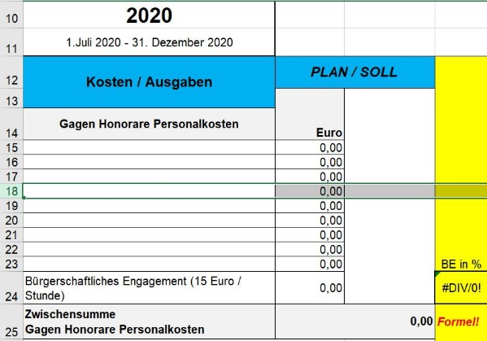
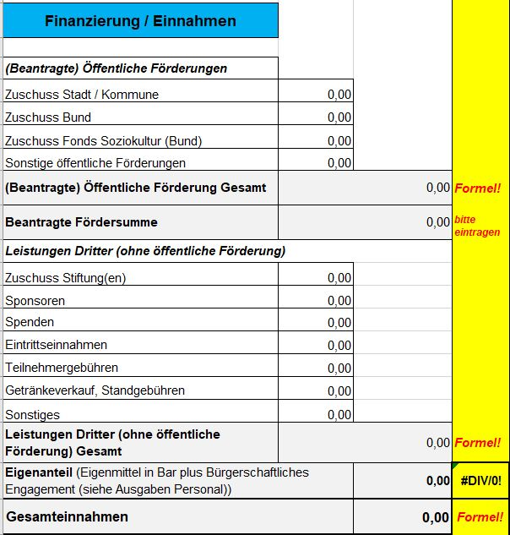
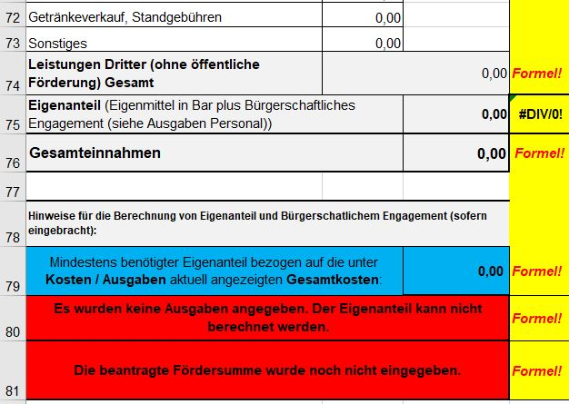
Technische Ausfüllhinweise für die Kalkulationstabelle
ALLGEMEIN: Zu wenig Zeilen für die Kalkulationspositionen?
Werden weitere Angaben von Positionen für die entsprechende Kategorie benötigt, bitte eine beliebige Zeile zwischen Kategorientitel und Zwischensummenberechnung innerhalb dieser Kategorie anklicken und dann eine Zelle einfügen.
Beispiel:
In der Spalte mit den Zeilennummern (ganz links am Anfang), bitte eine Zahl mit der rechten Maustaste anwählen Im Bildbeispiel wird Zeile 18 angewählt.
Bei rechtem Mausklick auf die "18" öffnet sich ein Menüfenster.
Dort bitte "Zellen einfügen" anwählen.
Die neuen Zeilen müssen zwischen der jeweiligen Kategorienüberschrift und der dazug zugehörigen Zwischensummensummenberechnung eingefügt werden!
In der "Kategorie Gagen Honorare Personalkosten" bitte noch vor dem Bürgerschaftliche Engagement einfügen.
Eintragungen unter Einnahmen
Die Einnahmen sind unterteilt in die Berechnungen von vier Zwischensummen, die zusammenaddiert die Gesamteinnahmen ergeben.
1. Öffentliche Förderungen
2. die beantragte Fördersumme
3. Leistungen Dritter (ohne öffentliche Förderung)
4. der Eigenanteil (Barmittel und Bürgerschaftliches Engagement)
Die Zwischensummen werden automatisch berechnet mit Ausnahme der beantragten Fördersumme bei der LAG Soziokultur NRW! Die Fördersumme wird von den Antragstellenden eingetragen.
Wenn möglich, bitte keine weiteren Zeilen unter Einnahmen einfügen, sondern die bereits angelegten Positionen verwenden und bei Bedarf einfach den Inhalt dementsprechend anpassen, z.B. den "Zuschuss EU" in "Zuschuss Stadt XY" umändern.
Logik der unterstützenden Berechnung
Wir gehen davon aus, dass ein mathematisch korrekter KFP eingereicht wird, in dem die Einnahmen die Ausgaben vollständig gegenfinanzieren. Zur Berechnung des benötigten Eigenanteils wird somit eine mögliche Differenz zwischen Ausgaben und Einnahmen automatisch in den Eigenanteil übertragen.
D.h.:
Sind die Ausgaben höher als die Einnahmen, so wird der Eigenanteil automatisch um die Differenz zwischen Ausgaben und Einnahmen erhöht.
Sind die Einnahmen höher als die Ausgaben angegeben, so wird der Eigenanteil um die Differenz zwischen Einnahmen und Ausgaben vermindert. Ggf wird hier eine negative Zahl angezeigt. Zur Unterstützung der richtigen Berechnung des geforderten Eigenanteils stehen die Kommentarfelder unterhalb der "Gesamteinnahmen" zur Verfügung.
Mit der Eintragung der Summen unter Ausgaben und Einnahmen im KFP ändern sich die Inhalte der Kommentarfelder und zeigen entstehende Fehlsummen, nicht eingetragene Werte oder andere helfende Hinweise an. Sind alle Eintragungen im Sinne der mathematischen Berechnung richtig, ist das Kommentarfeld grün unterlegt.
Die beiden oberen Kommentarfelder beziehen sich auf den Eigenanteil (hier im Bild blau und rot)
Das darunter befindliche, ebenfalls rote, Feld hilft bei der Angabe des Bürgerschaftlichen Engagements (BE)- sofern dieses überhaupt in das Projekt eingebracht wird. Das BE ist kein "Muss-Feld". Es unterliegt aber auch gesetzlichen Grenzen. Das berücksichtigt die Formel automatisch.
Hinweis: Die Berechnung des Eigenanteils erfolgt auf Grundlage der normaler Weise üblichen 10%. Um auf 20% (für kommunale Träger) als Berechnungsgrundlage zu ändern, dieses bitte im entsprechenden Feld unter den Kommentarfeldern angleichen.
Die KFP-Blätter sind mit einem Blattschutz ohne Kennwort versehen, dieser kann bei Bedarf aufgehoben werden (unter dem Menüpunkt "Überprüfen". Die Formeln und Zellen können dann bearbeitet werden.
Das sollte aber nicht nötig sein. Wir bitten mögliche Fehler an uns weiterzumelden: lag@soziokultur-nrw.de. Vielen Dank.

